상품제안서
멀티LED돋보기/돋보기/LED돋보기/휴대용돋보기/손잡이돋보기 | 상품코드: F28656

 |  |  |  |  |  |  | 02-412-0044 | www.easy1.co.kr
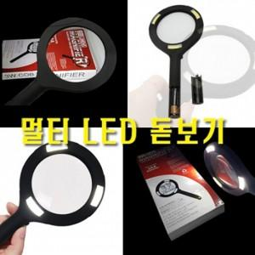

【상세/제작정보】 | 기본수량 미만 인쇄시 비용 추가. 스티커제작 및 부착, 인쇄시 별도비용발생. 구매시 재고 문의 바랍니다.

【인쇄/포장옵션】 | 실크 / 포장지포장

【공급단가】 | 수량 | 100~ | 300~ | 500~ | 1,000~ | 3,000~
*VAT별도 | 단가 | 3,930원 | 3,870원 | 3,770원 | 3,700원 | 3,600원

【상품 URL】 | https://dev.easy1.co.kr:443/src/goods_detail.php?gdno=28656

